Materyal-metod
KİT ADI | TÜR | MARKA | CAT. NO | Yöntem | Kullanılan Cihaz
CATALASE | Universal | ELABSCIENCE | E-BC-K031-S | Kolorimetrik | REL BIOCHEM-REL ASSAY
NOT: Dokular 1/9 oranında( 0,1 gr doku: 0,9ml 140 mmol. lık KCl) Potasyum Klorür tamponu ile homojenize edildikten sonra 7000 rpm + 4' de 5 dk santrifüj edildi.
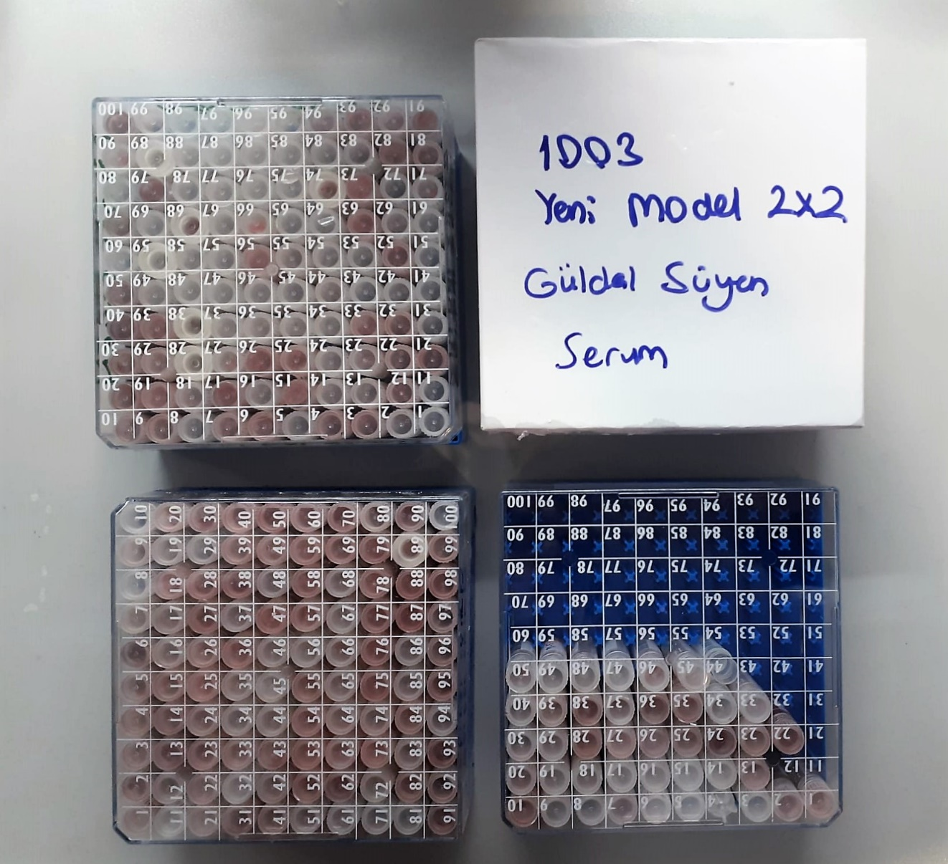
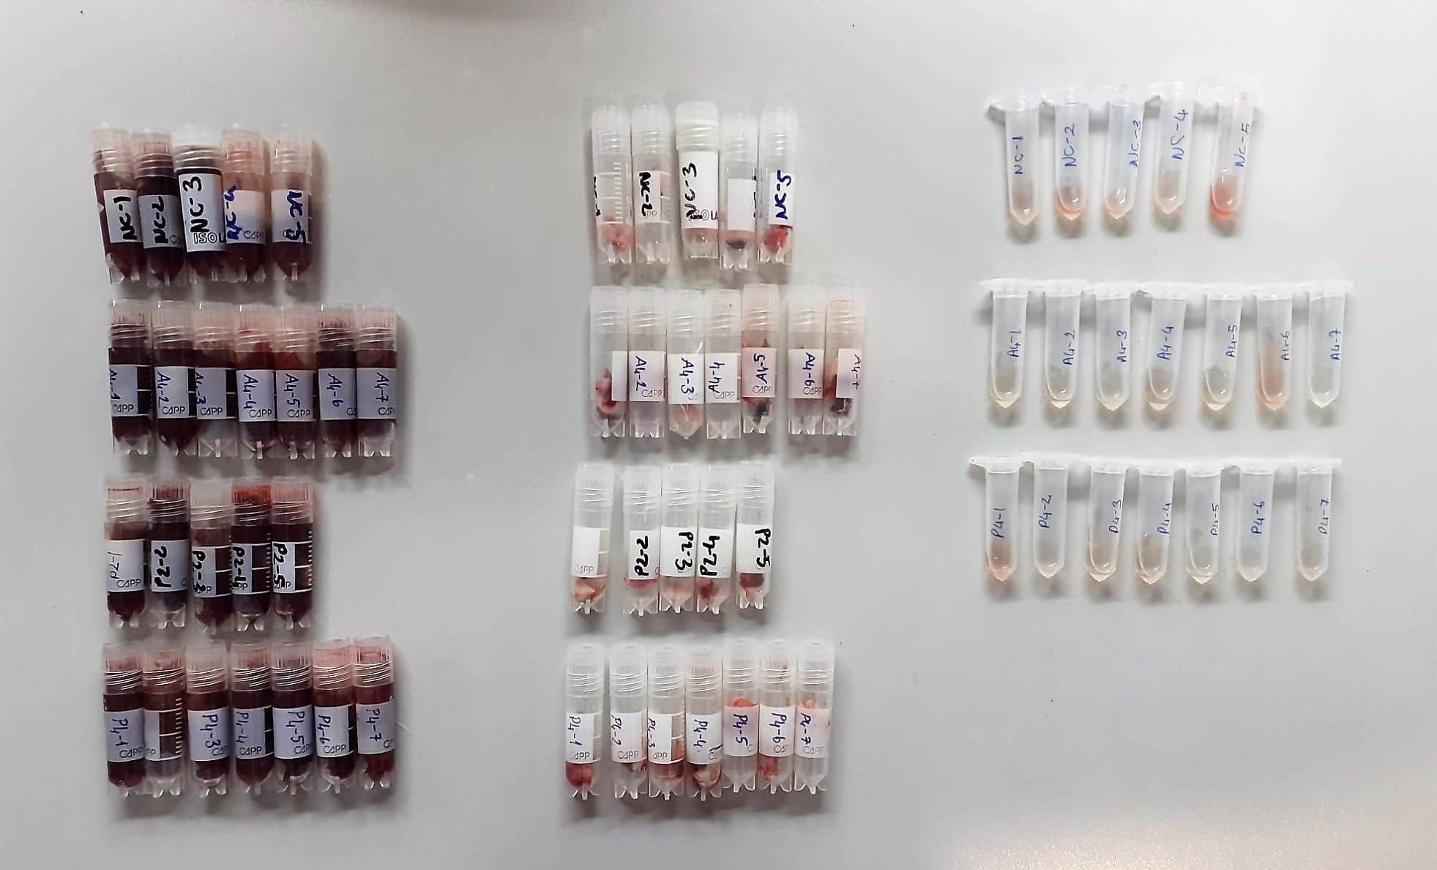

Catalase Assay Principle
The reaction that catalase (CAT) decomposes H2O2 can be quickly stopped by ammonium molybdate. The residual H2O2 reacts with ammonium molybdate to generate a yellowish complex.
CAT activity can be calculated by production of the yellowish complex at 405 nm.

